2_インストール
本シートは業務管理ソフトをパソコンにインストールする方法を説明する

1. メールで添付する"業務管理.zip"ファイルをダウンロードする。

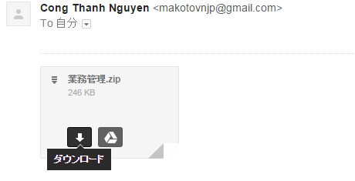

2. "業務管理.zip"ファイルを解凍する

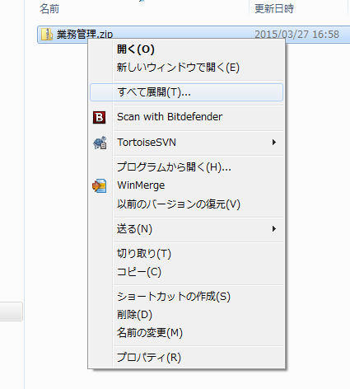

右クリックで"すべて展開"を選択する

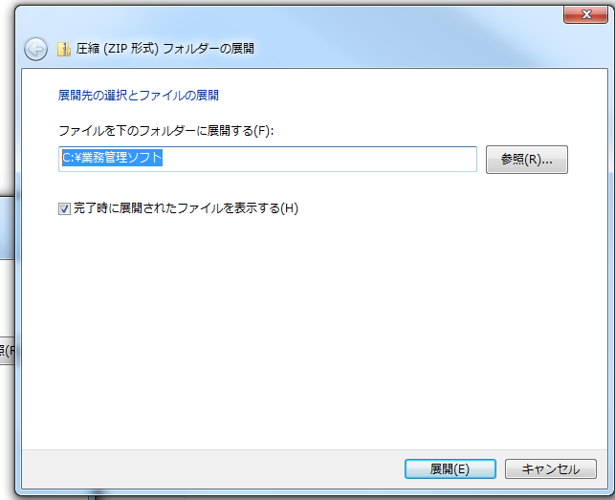

1. 展開フォルダには
"C:\業務管理ソフト"を入力する

2. 展開をクリックする

次のように、C ドライバの下に"業務管理ソフト"が生成される。

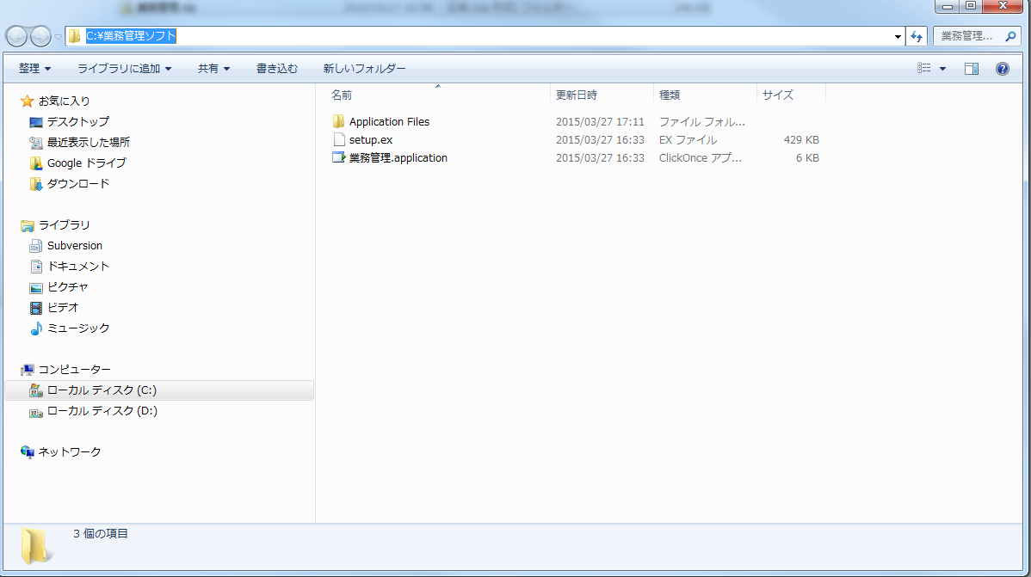

3. "setup.ex"ファイルの名前を"setup.exe"に変更する

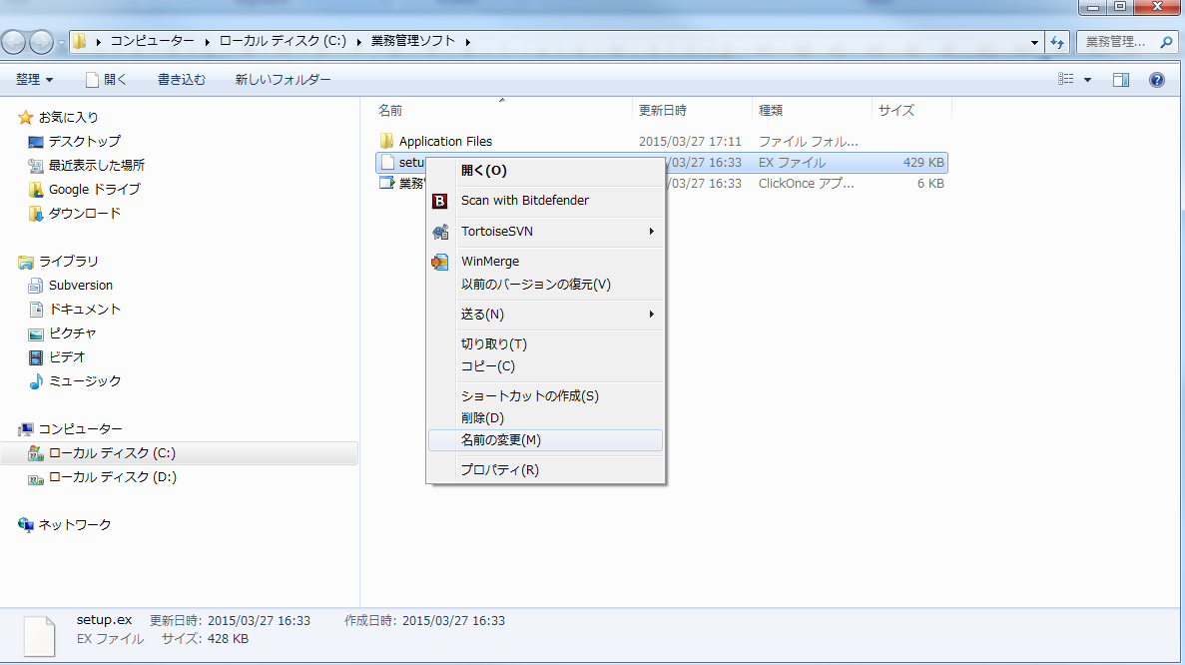
"setup.ex"ファイルを右クリックして、名前変更を選択する

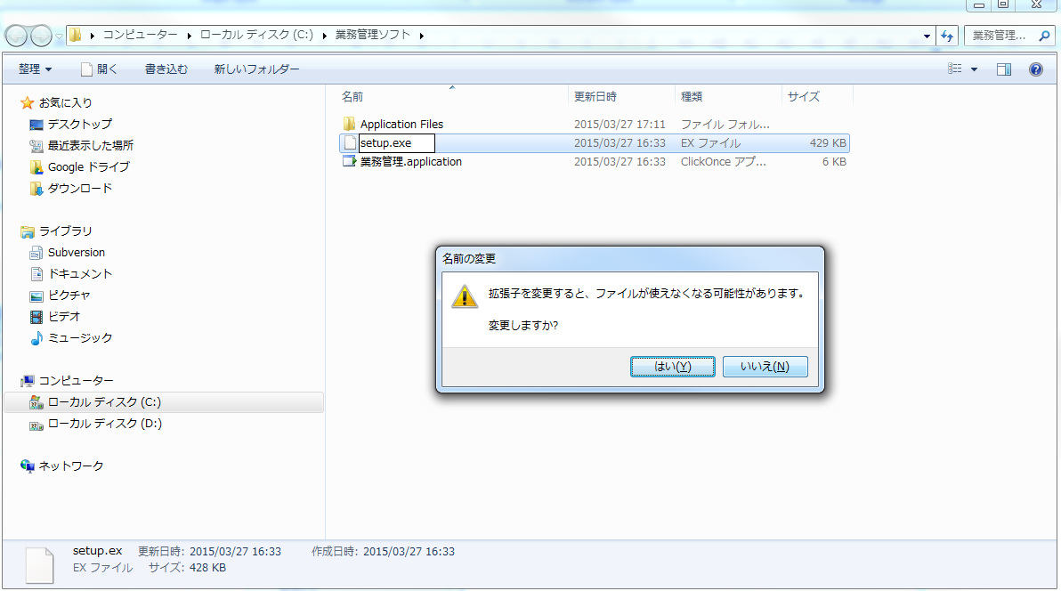
1. "setup.exe"のファイル名にする

2. "はい"をクリックする

4. Setupする

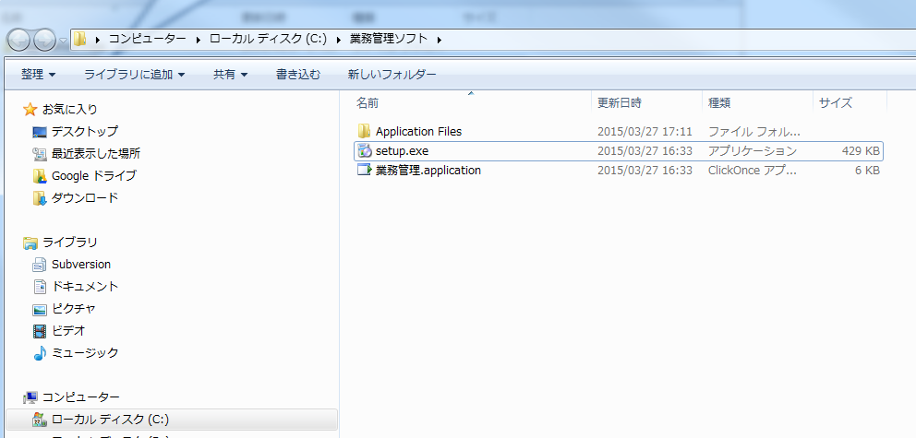
1. "setup.exe"ファイルをダブルクリックする

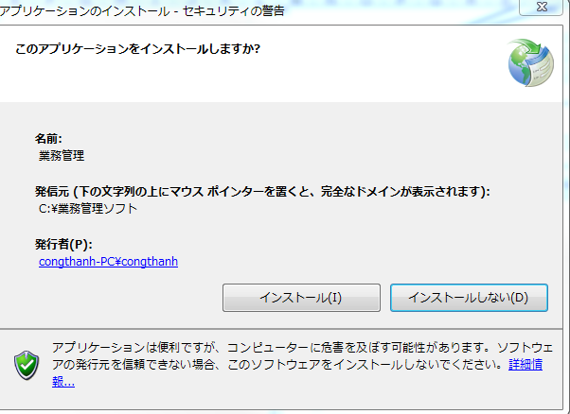

2. "インストール"をクリックする

2. ☓ボタンをクリックして、ソフトを終了させてください。

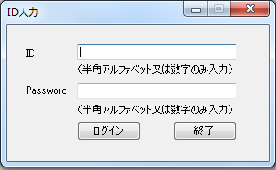

1. ソフトが起動されることが確認できたら、インストールが終了する

3_データ準備
本シートは業務管理ソフトを使う前に、データの準備を説明する
 | ※データとは在庫情報のファイル等を指す。

1. メールで添付する"業務管理ソフトData.zip"ファイルをダウンロードする。

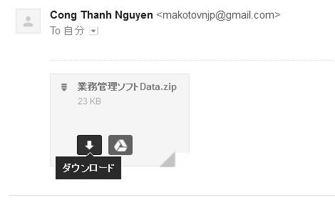

2. "業務管理ソフトData.zip"ファイルを解凍する

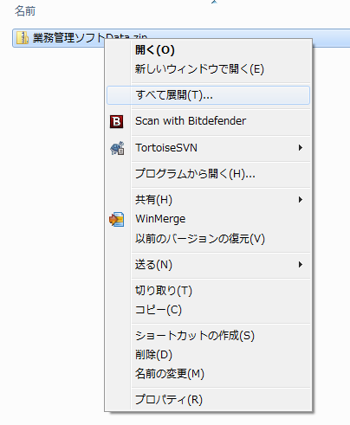

右クリックで"すべて展開"を選択する

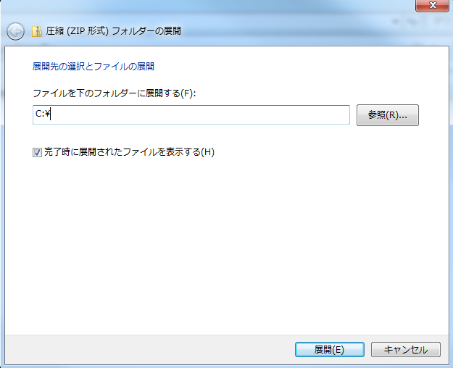

1. 展開フォルダには
"C:\"を入力する

2. 展開をクリックする

次のように、C ドライバの下に"業務管理ソフトData”が生成される。

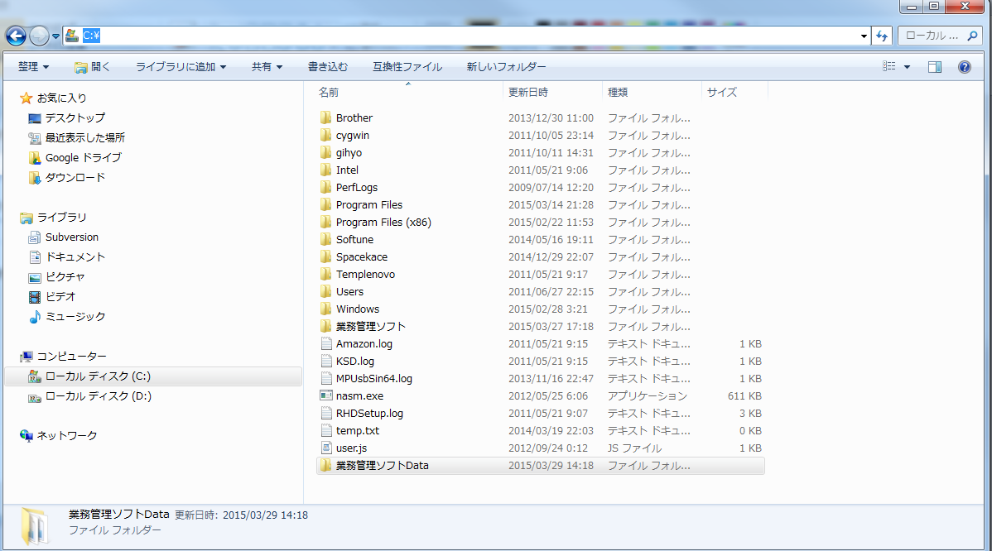

3. 取引情報を追加する

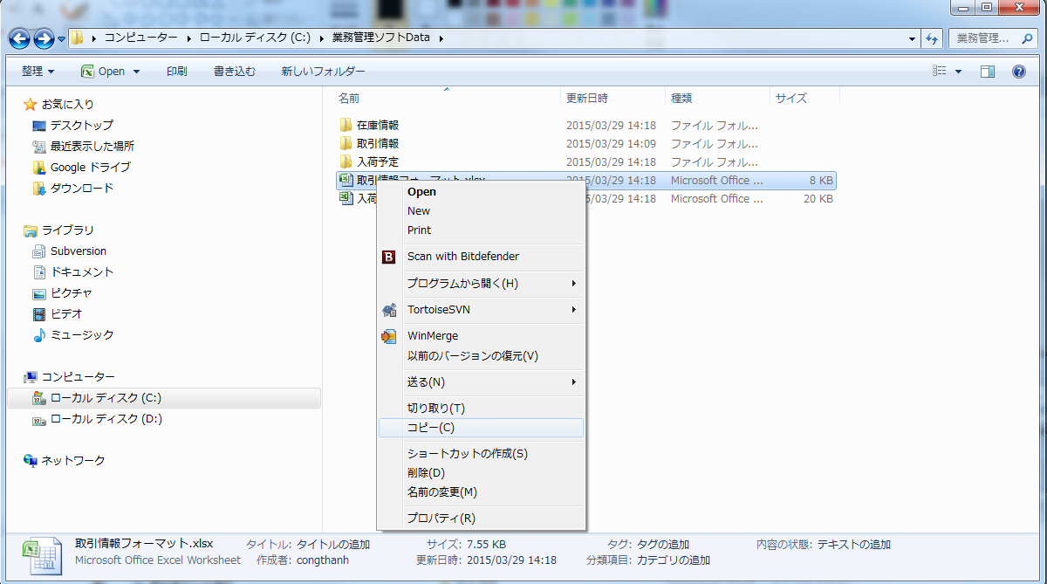
1. "C:\業務管理ソフトData"の下にある"取引情報_フォーマット.xlsx"ファイルを右クリックする

3. "取引情報"フォルダを左クリックする

2. コピーを選択する

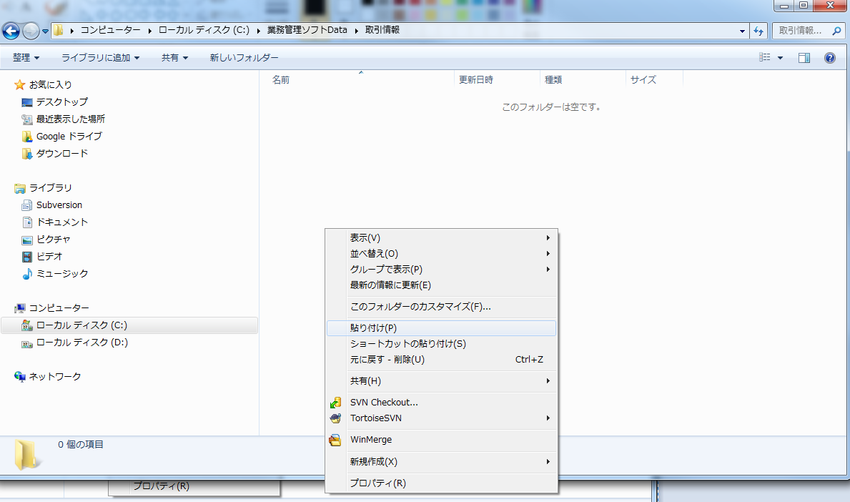

4. "取引情報"フォルダの下に、右クリックして、貼付けを選択する。

5. 貼付けした"取引情報_フォーマット"を右クリックして、”名前の変更"を選択して、取引の会社名に変更する。
例：AA株式会社

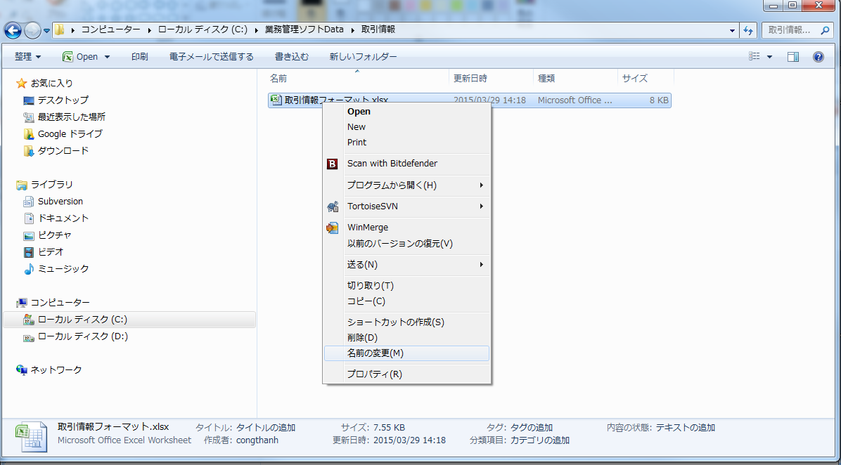

6. 名前を変更した後に、このファイルを開いて、取引の情報(品番、品名、入数)等を入力して、保存する

4_ソフト起動
スタート画面をクリックして、"業務管理"を選択する

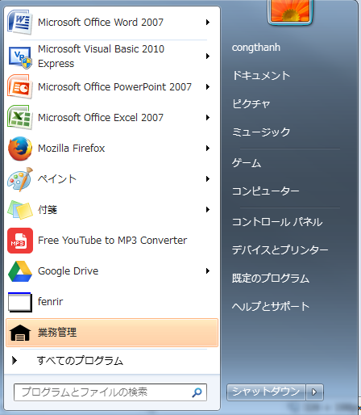

ここをクリックする

5_Login
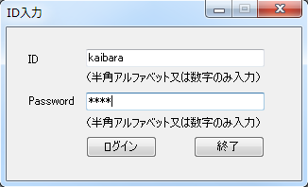
1. 初めて、ソフトを起動する時のLogin IDとパスワードは以下の通りである。
※このID, パスワードをユーザーの権限設定の機能を使って、変更できる。

Login ID: kaibara
Password: 1234

6_入荷機能
概要：入荷予定 → 入荷確定の順番で実行ください

注意事項
1. 操作手順は画面に従って、実行すること

2. 入荷予定での"ファイル入力"を使う時には、以下の"入荷入力_フォーマット.xls"ファイルを使ってください

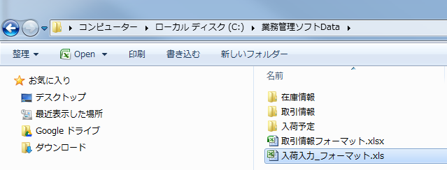

このファイルを使ってください

